総括表
令和7年度交差点交通量調査報告書
交差点名 |  |  |  | №80 日之出橋 【K3-08】 |  |  |  |  | 調査年月日 | 2025-11-18 | 天候 | 曇り 一時 晴れ | 80
所在地 |  |  |  | 戸塚区戸塚町 |  |  |  |  | 調査時間帯 | 7:00～19:00（12時間合計） |  |  | 日之出橋
 |  |  |  |  |  |  |  |  |  |  |  |  | K3-08
 |  |  |  |  |  |  |  |  |  |  |  |  | 戸塚区戸塚町
 |  |  |  |  |  |  |  |  |  |  |  |  | 2025-11-18
 |  |  |  |  |  |  |  |  |  |  |  |  | 曇り 一時 晴れ

日之出橋

出典：戸塚区区民生活マップ

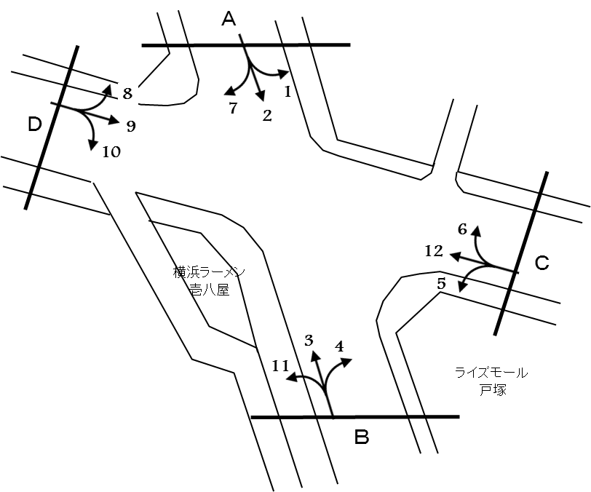

方向別交通量集計表
断面 | 方向 | 大型計 | 小型計 | 合計 | 断面 | 方向 | 大型計 | 小型計 | 合計
A | 1 | 121 | 1,230 | 1,351 | C | 5 | 260 | 1,123 | 1,383
 | 2 | 166 | 1,714 | 1,880 |  | 6 | 210 | 1,359 | 1,569
 | 7 | 22 | 192 | 214 |  | 12 | 677 | 2,628 | 3,305
 | 計 | 309 | 3,136 | 3,445 |  | 計 | 1,147 | 5,110 | 6,257
B | 3 | 214 | 1,734 | 1,948 | D | 8 | 23 | 154 | 177
 | 4 | 899 | 2,051 | 2,950 |  | 9 | 433 | 1,502 | 1,935
 | 11 | 60 | 354 | 414 |  | 10 | 239 | 1,349 | 1,588
 | 計 | 1,173 | 4,139 | 5,312 |  | 計 | 695 | 3,005 | 3,700

変動図
 | 調査年月日 | 調 査 方 向 案 内 図
 | 2025-11-18
 | 調査時間
 | 7：00～19：00（12時間）
 | 調査地点
 | №80 日之出橋 【K3-08】
 | 凡例
小型車
大型車混入率
大型車
 | 流入計Ａ（1+2+7） |  | 流入計Ａ（1+2+7） |  |  |  | 流出計Ａ（3+6+8） |  |  |  | 断面計Ａ
 |  |  |  | 小型車 | 大型車 | 大型車混入率 |  | 小型車 | 大型車 | 大型車混入率 |  | 小型車 | 大型車 | 大型車混入率
 |  |  | 7-8 | 351 | 51 | 12.7 | 7-8 | 198 | 42 | 17.5 | 7-8 | 549 | 93 | 14.5
 |  |  | 8-9 | 270 | 47 | 14.8 | 8-9 | 280 | 47 | 14.4 | 8-9 | 550 | 94 | 14.6
 |  |  | 9-10 | 226 | 26 | 10.3 | 9-10 | 232 | 55 | 19.2 | 9-10 | 458 | 81 | 15.0
 |  |  | 10-11 | 268 | 24 | 8.2 | 10-11 | 234 | 44 | 15.8 | 10-11 | 502 | 68 | 11.9
 |  |  | 11-12 | 251 | 25 | 9.1 | 11-12 | 236 | 37 | 13.6 | 11-12 | 487 | 62 | 11.3
 |  |  | 12-13 | 250 | 20 | 7.4 | 12-13 | 238 | 33 | 12.2 | 12-13 | 488 | 53 | 9.8
 |  |  | 13-14 | 239 | 19 | 7.4 | 13-14 | 244 | 34 | 12.2 | 13-14 | 483 | 53 | 9.9
 |  |  | 14-15 | 231 | 29 | 11.2 | 14-15 | 254 | 49 | 16.2 | 14-15 | 485 | 78 | 13.9
 |  |  | 15-16 | 237 | 20 | 7.8 | 15-16 | 313 | 41 | 11.6 | 15-16 | 550 | 61 | 10.0
 |  |  | 16-17 | 278 | 18 | 6.1 | 16-17 | 309 | 30 | 8.8 | 16-17 | 587 | 48 | 7.6
 |  |  | 17-18 | 270 | 18 | 6.3 | 17-18 | 368 | 23 | 5.9 | 17-18 | 638 | 41 | 6.0
 |  |  | 18-19 | 265 | 12 | 4.3 | 18-19 | 341 | 12 | 3.4 | 18-19 | 606 | 24 | 3.8
 | 流出計Ａ（3+6+8）

 | 断面計Ａ

自 動 車 交 通 量 時 間 変 動 図
 | 流入計Ｂ（3+4+11） |  | 流入計Ｂ（3+4+11） |  |  |  | 流出計Ｂ（2+5+10） |  |  |  | 断面計Ｂ
 |  |  |  | 小型車 | 大型車 | 大型車混入率 |  | 小型車 | 大型車 | 大型車混入率 |  | 小型車 | 大型車 | 大型車混入率
 |  |  | 7-8 | 346 | 154 | 30.8 | 7-8 | 354 | 32 | 8.3 | 7-8 | 700 | 186 | 21.0
 |  |  | 8-9 | 377 | 139 | 26.9 | 8-9 | 289 | 77 | 21.0 | 8-9 | 666 | 216 | 24.5
 |  |  | 9-10 | 279 | 153 | 35.4 | 9-10 | 305 | 76 | 19.9 | 9-10 | 584 | 229 | 28.2
 |  |  | 10-11 | 277 | 118 | 29.9 | 10-11 | 396 | 80 | 16.8 | 10-11 | 673 | 198 | 22.7
 |  |  | 11-12 | 289 | 99 | 25.5 | 11-12 | 373 | 66 | 15.0 | 11-12 | 662 | 165 | 20.0
 |  |  | 12-13 | 277 | 84 | 23.3 | 12-13 | 383 | 52 | 12.0 | 12-13 | 660 | 136 | 17.1
 |  |  | 13-14 | 254 | 76 | 23.0 | 13-14 | 320 | 66 | 17.1 | 13-14 | 574 | 142 | 19.8
 |  |  | 14-15 | 322 | 113 | 26.0 | 14-15 | 369 | 70 | 15.9 | 14-15 | 691 | 183 | 20.9
 |  |  | 15-16 | 367 | 90 | 19.7 | 15-16 | 348 | 38 | 9.8 | 15-16 | 715 | 128 | 15.2
 |  |  | 16-17 | 426 | 82 | 16.1 | 16-17 | 380 | 35 | 8.4 | 16-17 | 806 | 117 | 12.7
 |  |  | 17-18 | 496 | 31 | 5.9 | 17-18 | 333 | 37 | 10.0 | 17-18 | 829 | 68 | 7.6
 |  |  | 18-19 | 429 | 34 | 7.3 | 18-19 | 336 | 36 | 9.7 | 18-19 | 765 | 70 | 8.4
 | 流出計Ｂ（2+5+10）

 | 断面計Ｂ

自 動 車 交 通 量 時 間 変 動 図
 | 流入計Ｃ（5+6+12） |  | 流入計Ｃ（5+6+12） |  |  |  | 流出計Ｃ（1+4+9） |  |  |  | 断面計Ｃ
 |  |  |  | 小型車 | 大型車 | 大型車混入率 |  | 小型車 | 大型車 | 大型車混入率 |  | 小型車 | 大型車 | 大型車混入率
 |  |  | 7-8 | 367 | 61 | 14.3 | 7-8 | 498 | 187 | 27.3 | 7-8 | 865 | 248 | 22.3
 |  |  | 8-9 | 430 | 111 | 20.5 | 8-9 | 466 | 171 | 26.8 | 8-9 | 896 | 282 | 23.9
 |  |  | 9-10 | 368 | 136 | 27.0 | 9-10 | 360 | 170 | 32.1 | 9-10 | 728 | 306 | 29.6
 |  |  | 10-11 | 364 | 101 | 21.7 | 10-11 | 345 | 141 | 29.0 | 10-11 | 709 | 242 | 25.4
 |  |  | 11-12 | 391 | 124 | 24.1 | 11-12 | 327 | 130 | 28.4 | 11-12 | 718 | 254 | 26.1
 |  |  | 12-13 | 368 | 87 | 19.1 | 12-13 | 312 | 125 | 28.6 | 12-13 | 680 | 212 | 23.8
 |  |  | 13-14 | 347 | 110 | 24.1 | 13-14 | 290 | 97 | 25.1 | 13-14 | 637 | 207 | 24.5
 |  |  | 14-15 | 401 | 119 | 22.9 | 14-15 | 343 | 139 | 28.8 | 14-15 | 744 | 258 | 25.7
 |  |  | 15-16 | 415 | 106 | 20.3 | 15-16 | 348 | 110 | 24.0 | 15-16 | 763 | 216 | 22.1
 |  |  | 16-17 | 491 | 90 | 15.5 | 16-17 | 428 | 111 | 20.6 | 16-17 | 919 | 201 | 17.9
 |  |  | 17-18 | 607 | 62 | 9.3 | 17-18 | 549 | 41 | 6.9 | 17-18 | 1156 | 103 | 8.2
 |  |  | 18-19 | 561 | 40 | 6.7 | 18-19 | 517 | 31 | 5.7 | 18-19 | 1078 | 71 | 6.2
 | 流出計Ｃ（1+4+9）

 | 断面計Ｃ

自 動 車 交 通 量 時 間 変 動 図
 | 流入計Ｄ（8+9+10） |  | 流入計Ｄ（8+9+10） |  |  |  | 流出計Ｄ（7+11+12） |  |  |  | 断面計Ｄ
 |  |  |  | 小型車 | 大型車 | 大型車混入率 |  | 小型車 | 大型車 | 大型車混入率 |  | 小型車 | 大型車 | 大型車混入率
 |  |  | 7-8 | 268 | 50 | 15.7 | 7-8 | 282 | 55 | 16.3 | 7-8 | 550 | 105 | 16.0
 |  |  | 8-9 | 251 | 73 | 22.5 | 8-9 | 293 | 75 | 20.4 | 8-9 | 544 | 148 | 21.4
 |  |  | 9-10 | 254 | 77 | 23.3 | 9-10 | 230 | 91 | 28.3 | 9-10 | 484 | 168 | 25.8
 |  |  | 10-11 | 262 | 82 | 23.8 | 10-11 | 196 | 60 | 23.4 | 10-11 | 458 | 142 | 23.7
 |  |  | 11-12 | 220 | 52 | 19.1 | 11-12 | 215 | 67 | 23.8 | 11-12 | 435 | 119 | 21.5
 |  |  | 12-13 | 252 | 71 | 22.0 | 12-13 | 214 | 52 | 19.5 | 12-13 | 466 | 123 | 20.9
 |  |  | 13-14 | 207 | 57 | 21.6 | 13-14 | 193 | 65 | 25.2 | 13-14 | 400 | 122 | 23.4
 |  |  | 14-15 | 247 | 79 | 24.2 | 14-15 | 235 | 82 | 25.9 | 14-15 | 482 | 161 | 25.0
 |  |  | 15-16 | 223 | 53 | 19.2 | 15-16 | 233 | 80 | 25.6 | 15-16 | 456 | 133 | 22.6
 |  |  | 16-17 | 249 | 51 | 17.0 | 16-17 | 327 | 65 | 16.6 | 16-17 | 576 | 116 | 16.8
 |  |  | 17-18 | 284 | 29 | 9.3 | 17-18 | 407 | 39 | 8.7 | 17-18 | 691 | 68 | 9.0
 |  |  | 18-19 | 288 | 21 | 6.8 | 18-19 | 349 | 28 | 7.4 | 18-19 | 637 | 49 | 7.1
 | 流出計Ｄ（7+11+12）

 | 断面計Ｄ

自 動 車 交 通 量 時 間 変 動 図

